Zagnieżdżanie JEŻELI
Funkcja =JEŻELI po angielsku =IF

JEŻELI ( test_logiczny ; wartość_jeżeli_prawda ; wartość_jeżeli_fałsz )
Test logiczny zwraca wartość PRAWDA lub FAŁSZ, w zależności czy został spełniony

Zadanie 1. Dodaj kolejną funkcję JEŻELI aby wypisać w kolumnie E tekst "mniejsza", "większa" lub "równa".

 | 1 wynik | 2 wyniki | 3 wyniki
Zbiór liczb | Liczba większa od 5 | Liczba mniejsza lub większa od 20 | Liczba jest "……" od 20 (mniejsza, większa ,lub równa)
2 | =B12>5 | =JEŻELI(B12<20; "mniejsza";"większa")
5
20
12
40
20

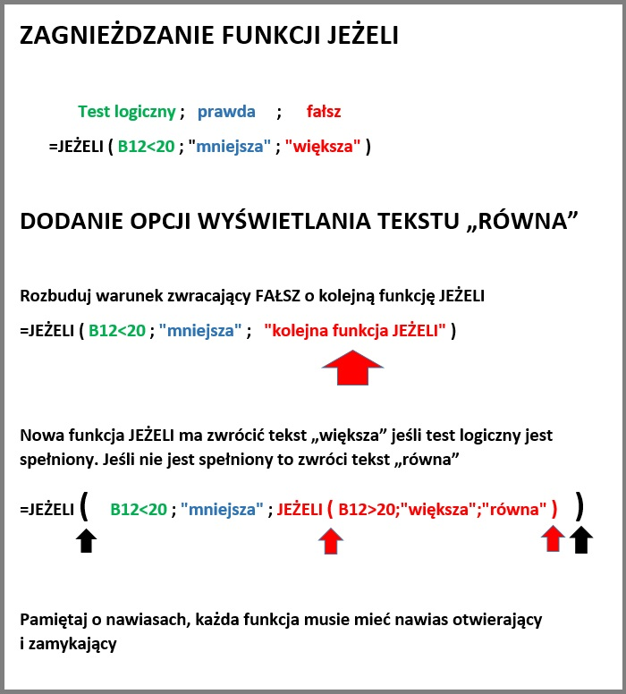

Zadanie 2. Pracownik dostanie premię, jeśli miesięczna wartość sprzedaży przekroczyła 10 000zł

 | W kolumnie powiniem pojawić się napis:
 | "premia" jeżeli dochód pracownik wyniósł powyżej 10 000zł.
 | "wartość sprzedaży wyniosła 10 tyś." jeżeli wartość sprzedaży jest równa 10 tyś.
 | "brak premii" jeżesli wartość sprzedaży była poniżej 10 tyś.
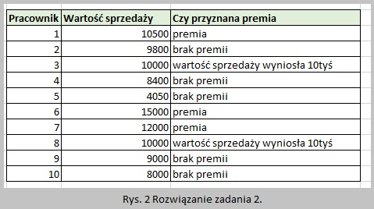
Pracownik | Wartość sprzedaży | Czy przyznana premia
1 | 10500
2 | 9800
3 | 10000
4 | 8400
5 | 4050
6 | 15000
7 | 12000
8 | 10000
9 | 9000
10 | 8000

Zadanie 3. Oblicz cenę produktu w zależności od stawki VAT. (pomnóż kolumnę C i E, do całości dodaj kolumnę C)

Podpowiedź, należy sprawdzić trzy warunki tak jak w zadaniu 1. Warunkami są waluta PLN, USD i EURO

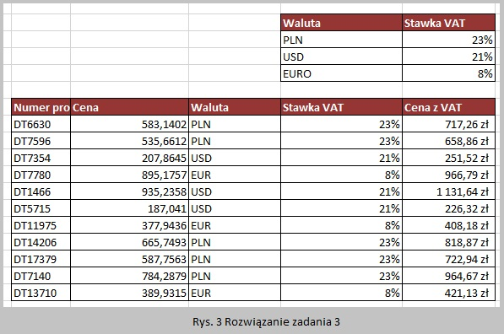
 |  |  | Waluta | Stawka VAT
 |  |  | PLN | 23%
 |  |  | USD | 21%
 |  |  | EURO | 8%

Numer produktu | Cena | Waluta | Stawka VAT | Cena z VAT
DT6630 | 583.1402 | PLN
DT7596 | 535.6612 | PLN
DT7354 | 207.8645 | USD
DT7780 | 895.1757 | EUR
DT1466 | 935.2358 | USD
DT5715 | 187.041 | USD
DT11975 | 377.9436 | EUR
DT14206 | 665.7493 | PLN
DT17379 | 587.7563 | PLN
DT7140 | 784.2879 | PLN
DT13710 | 389.9315 | EUR
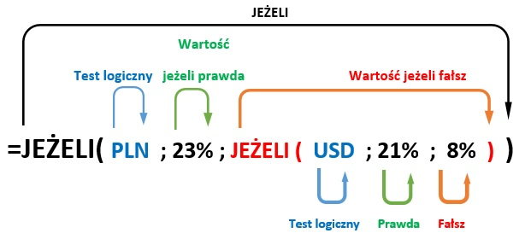

Zadanie 4. Sprawdzenie liczby przepracowanych godzin.
 | Jeśli liczba godzin przekracza 80 to dolicz 8h dodatkowych, natomiast jeśli przekracza 160 godzin to dolicz dodatkowych 16h.

Podpowiedź, należy sprawdzić warunki w odpowiedniej kolejności. Najpierwsz czy liczba jest większa od 160 godzin.
Następnie czy jest większa od 80 godzin
Jeśli żaden z testów nie jest spełniony to liczba jest mniejsza lub równa 80 godzin.
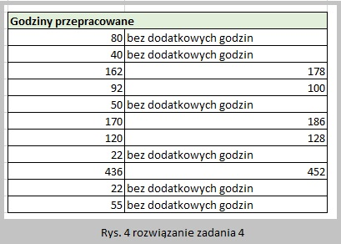
 | Godziny przepracowane
 | 80
 | 40
 | 162
 | 92
 | 50
 | 170
 | 120
 | 22
 | 436
 | 22
 | 55

SUMA.JEŻELI
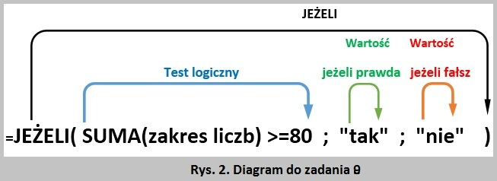
 | SUMA.JEŻELI sumuje argumenty, które spełniają podany warunek.
 | Pierwszy sposób stosowania funkcji SUMA.JEŻELI to podanie zakresu warunków i jednoczesne sumowanie tych warunków jeśli spełniają kryteria
 | =SUMA.JEŻELI ( Zakres warunków ; Kryteria )

 |  | Przykład 1. Zsumuj wszystkie liczby większe od 10

 |  | Liczba | 12
 |  | Liczba | 10
 |  | Liczba | 4
 |  | Liczba | 20
 |  | Wynik | 32

 |  | =SUMA.JEŻELI(D8:D11;">10")

 | Drugi sposób stosowania funkcji SUMA.JEŻELI to podanie dwóch zakresów warunków. Pierwszy zakres warunków służy do sprawdzenia czy spełnione są kryteria. Drugi zakres to dane do zsumowania.
 | =SUMA.JEŻELI ( Zakres warunków ; Kryteria ; Zakres sumowania )

 |  | Przykład 2. Zsumuj wynagrodzenia pracowników z Rybnika.

 |  | nr pracownika | miejscowość firmy | wynagrodzenie
 |  | 1 | Rybnik | 5,985.00 zł
 |  | 2 | Gliwice | 3,452.00 zł
 |  | 3 | Katowice | 3,447.00 zł
 |  | 4 | Wrocław | 6,445.00 zł
 |  | 5 | Katowice | 8,556.00 zł
 |  | 6 | Rybnik | 3,553.00 zł
 |  | 7 | Katowice | 4,456.00 zł
 |  | 8 | Wrocław | 5,665.00 zł
 |  | 9 | Katowice | 4,656.00 zł
 |  | 10 | Gliwice | 3,454.00 zł

 |  |  | Wynik
 |  |  | 9,538.00 zł

 |  | =SUMA.JEŻELI(D27:D36;"Rybnik";E27:E36)

Zadanie 1. Zsumuj ceny produktów z VAT dla wszystkich produktów sprzedawanych w PLN

 | Numer produktu | Cena | Waluta | Stawka VAT | Cena z VAT
 | 1 | 583.1402 | PLN | 23% | 717.00 zł
 | 2 | 535.6612 | PLN | 23% | 658.00 zł
 | 3 | 207.8645 | CHF | 21% | 251.00 zł
 | 4 | 895.1757 | EUR | 21% | 1,083.00 zł
 | 5 | 935.2358 | USD | 21% | 1,131.00 zł
 | 6 | 187.041 | USD | 21% | 226.00 zł
 | 7 | 377.9436 | EUR | 21% | 457.00 zł
 | 8 | 665.7493 | PLN | 23% | 818.00 zł
 | 9 | 587.7563 | PLN | 23% | 722.00 zł
 | 10 | 784.2879 | PLN | 23% | 964.00 zł

 |  |  |  | Wynik

 |  |  |  |  |  |  | Wyniki
 | Zadanie 2. Łączna wartość sprzedaży produktów żywnościowych w kategorii „Owoce”.
 | Zadanie 3. Łączna wartość sprzedaży produktów żywnościowych w kategorii „Warzywa”.
 | Zadanie 4. Łączna wartość sprzedaży produktów żywnościowych, których nazwy kończą się literą „y” (pomidory i brokuły). Dowolny ciąg znaków jest zapisywany jako gwazdka * Aby wyszukać dowolne produkty kończące się literą Y należy wpisać *y
 | Zadanie 5. Łączna wartość sprzedaży produktów żywnościowych niezakwalifikowanych do żadnej kategorii. Aby wyszukać puste komórki jako pryterium podaj puste cudzysłowia ""

 |  | Kategoria | Żywność | Sprzedaż
 |  | Warzywa | Pomidory | 2,300.00 zł
 |  | Warzywa | Brokuły | 5,500.00 zł
 |  | Owoce | Pomarańcze | 800.00 zł
 |  |  | Masło | 400.00 zł
 |  | Warzywa | Marchew | 4,200.00 zł
 |  | Owoce | Jabłka | 1,200.00 zł

 | Zadanie 6. Ile godzin pracownik pracował w ciągu 2 tygodni.
 | Zadanie 7. W zależności czy pracował 80h, wstaw tekst "tak" lub "nie". Użyj funkcji JEŻELI oraz wartości z wiersza 108
 | Zadanie 8. W zależności czy pracował conajmniej 80h, wstaw tekst "tak" lub "nie". Użyj fukjcji SUMA i JEŻELI. Podpowiedz na diagramie na ryskunku 2.
 | Zadanie 9. Zsumuj godziny pracy, gdy pracował dziennie 10h lub więcej. Użyj funkcji SUMA.JEŻELI

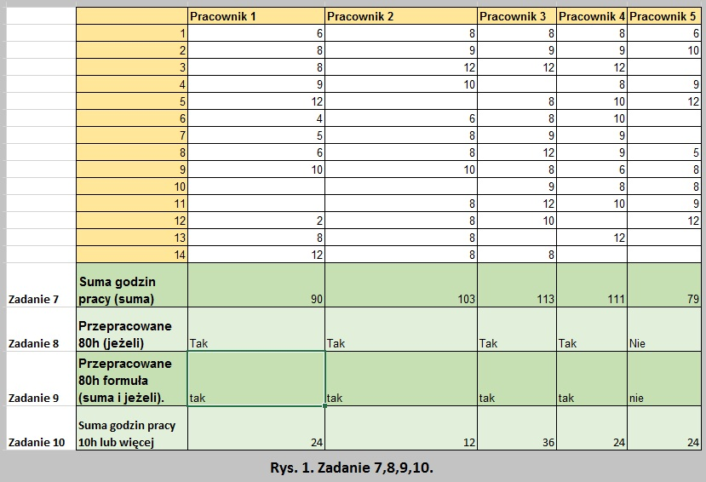
 |  |  | Pracownik 1 | Pracownik 2 | Pracownik 3 | Pracownik 4 | Pracownik 5
 |  | 1 | 6 | 8 | 8 | 8 | 6
 |  | 2 | 8 | 9 | 9 | 9 | 10
 |  | 3 | 8 | 12 | 12 | 12
 |  | 4 | 9 | 10 |  | 8 | 9
 |  | 5 | 12 |  | 8 | 10 | 12
 |  | 6 | 4 | 6 | 8 | 10
 |  | 7 | 5 | 8 | 9 | 9
 |  | 8 | 6 | 8 | 12 | 9 | 5
 |  | 9 | 10 | 10 | 8 | 6 | 8
 |  | 10 |  |  | 9 | 8 | 8
 |  | 11 |  | 8 | 12 | 10 | 9
 |  | 12 | 2 | 8 | 10 |  | 12
 |  | 13 | 8 | 8 |  | 12
 |  | 14 | 12 | 8 | 8
 | Zadanie 6 | Suma godzin pracy (suma)
 | Zadanie 7 | Przepracowane 80h (jeżeli)
 | Zadanie8 | Przepracowane 80h formuła (suma i jeżeli).
 | Zadanie 9 | Suma godzin pracy 10h lub więcej

